상품제안서
나비 NV13-SFS10 셀피스틱 스마트폰 액션캠용 셀카봉 | 상품코드: F32310

 |  |  |  |  |  |  | 02-412-0044 | www.easy1.co.kr
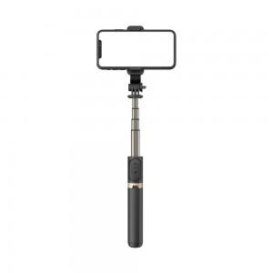

【상세/제작정보】

【인쇄/포장옵션】 | 레이저 / 포장지포장

【공급단가】 | 수량 | 20~ | 50~ | 100~ | 300~ | 500~
*VAT별도 | 단가 | 14,830원 | 14,580원 | 14,210원 | 13,970원 | 13,600원

【상품 URL】 | https://easy1.co.kr:443/src/goods_detail.php?gdno=32310

